Q2
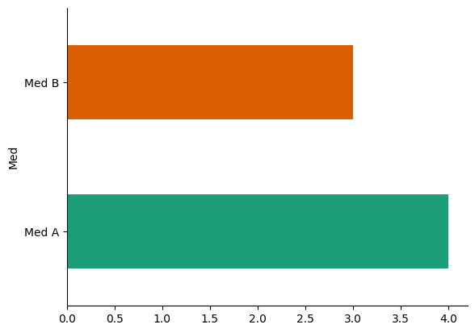
RISHABH CHANDRASHEKHAR, JAGTAP
GPA:3.7,University of Delaware
Question 2 [20 mins]
Med | Months | Number of patients | Med | Months | Number of patients
Med A | 2012-07 | 92 | Med B | 2012-09 | 76
Med A | 2012-08 | 92 | Med B | 2012-10 | 66
Med A | 2012-09 | 73 | Med B | 2012-11 | 72
Med A | 2012-11 | 4

GRAND TOTAL | MED A | 261 | GRAND TOTAL | MED B | 214

Q3
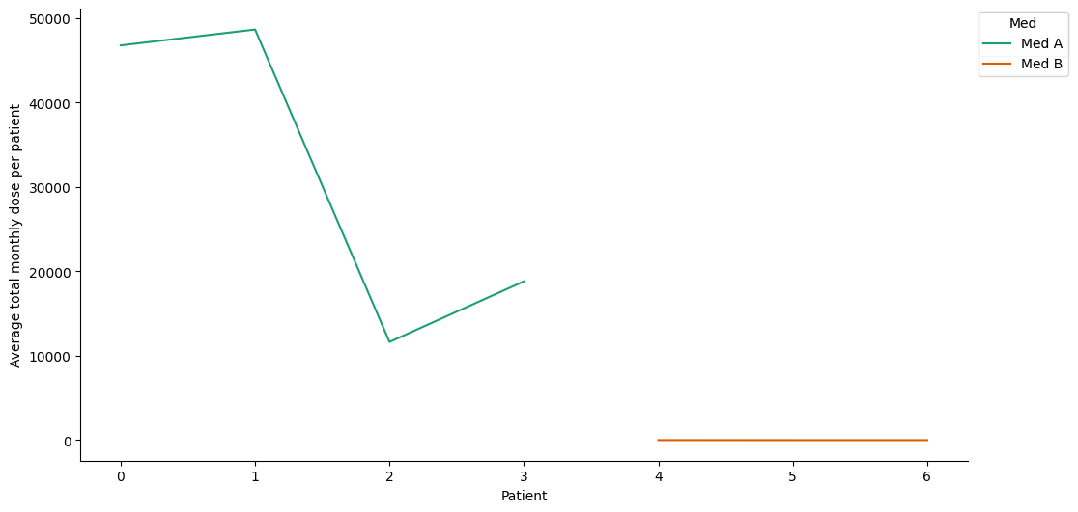
RISHABH CHANDRASHEKHAR, JAGTAP
GPA:3.7,University of Delaware
Question 3 [25 mins]
Med | Month_Year | Units | ID | Average total monthly dose per patient | Med | Month_Year | Units | ID | Average total monthly dose per patient
Med A | 2012-07 | 4303700 | 92 | 46779 | Med B | 2012-09 | 535 | 76 | 7
Med A | 2012-08 | 4477100 | 92 | 48664 | Med B | 2012-10 | 393 | 66 | 6
Med A | 2012-09 | 849900 | 73 | 11642 | Med B | 2012-11 | 420 | 72 | 6
Med A | 2012-11 | 75300 | 4 | 18825

GRAND TOTAL | MED A |  |  | 125911 | GRAND TOTAL | MED B |  |  | 19

Q4
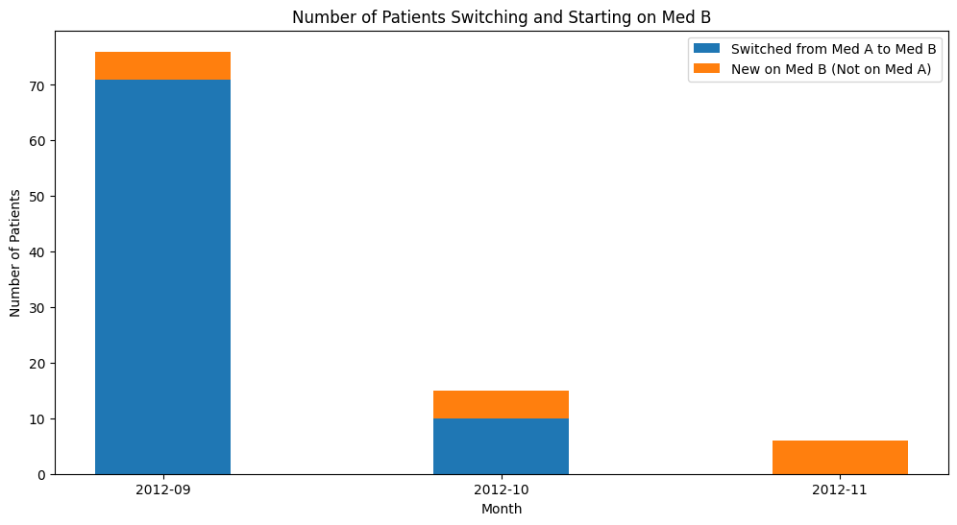
RISHABH CHANDRASHEKHAR, JAGTAP
GPA:3.7,University of Delaware
Question 4 [120 mins]
Month | Number of Patients Switched | New Patients On Med B
2012-09 | 71 | 5
2012-10 | 10 | 5
2012-11 | 0 | 6
Grand Total | 81 | 16

Q5
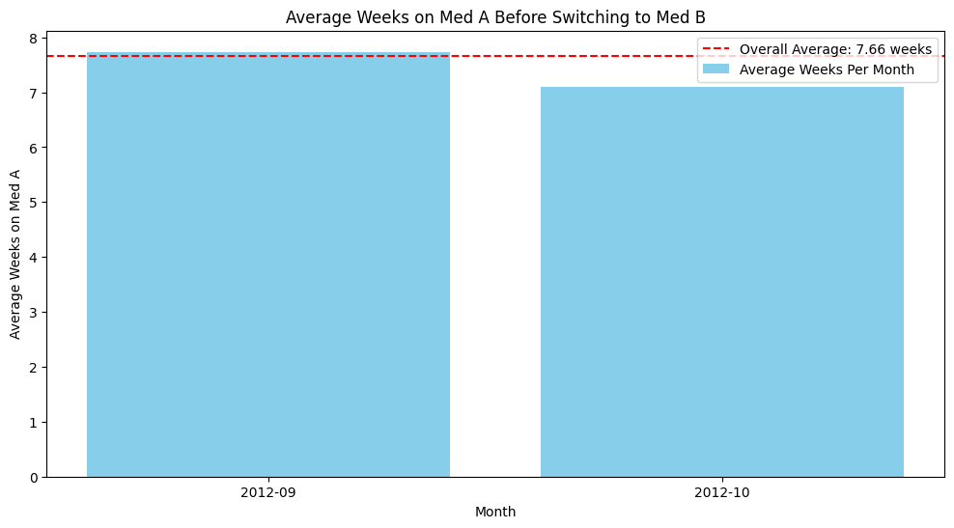
RISHABH CHANDRASHEKHAR, JAGTAP
GPA:3.7,University of Delaware
Question 5 [100 mins]
Month MED B | Weeks On MedA | Overall Average
2012-09 | 7.736419 | 7.657848
2012-10 | 7.1 | 7.657848
Grand Total | 14.836419 | 15.315696

Overall Average Weeks on Med A Before Switching to Med B (Across All Three Months): 7.657848324514992

Q6
RISHABH CHANDRASHEKHAR, JAGTAP
GPA:3.7,University of Delaware
Question 6[150 mins]
Med_A_Start | Med_A_End | Med_B_Start | Total_Dose_Med_A | Duration_Med_A_Months | Avg_Monthly_Dose_Med_A | Total_Dose_Med_B | Avg_Monthly_Dose_Med_B
2012-07-02 | 2012-09-05 | 2012-09-12 | 43800 | 2.135348226 | 20511.876923 | 8 | 8
2012-07-03 | 2012-08-18 | 2012-09-13 | 26900 | 1.5111695138 | 17800.782609 | 3 | 3
2012-07-02 | 2012-09-05 | 2012-09-12 | 36200 | 2.135348226 | 16952.738462 | 4 | 4
2012-07-06 | 2012-08-15 | 2012-09-12 | 96900 | 1.3140604468 | 73740.9 | 24 | 24
2012-07-03 | 2012-09-06 | 2012-09-13 | 62100 | 2.135348226 | 29081.907692 | 13 | 13
2012-07-03 | 2012-09-06 | 2012-09-13 | 67700 | 2.135348226 | 31704.430769 | 20 | 20
2012-09-01 | 2012-09-06 | 2012-09-13 | 11900 | 0.16425755585 | 72447.2 | 24 | 24
2012-07-02 | 2012-09-05 | 2012-09-12 | 88400 | 2.135348226 | 41398.4 | 20 | 20
2012-07-06 | 2012-09-05 | 2012-09-12 | 18800 | 2.0039421813 | 9381.5081967 | 4 | 4
2012-07-03 | 2012-09-06 | 2012-09-13 | 142100 | 2.135348226 | 66546.523077 | 10 | 10
2012-07-03 | 2012-09-06 | 2012-09-13 | 34400 | 2.135348226 | 16109.784615 | 27 | 27
2012-07-06 | 2012-09-05 | 2012-09-21 | 125100 | 2.0039421813 | 62426.95082 | 24 | 24
2012-07-02 | 2012-09-05 | 2012-09-12 | 49300 | 2.135348226 | 23087.569231 | 12 | 12
2012-07-02 | 2012-09-05 | 2012-09-12 | 128800 | 2.135348226 | 60318.030769 | 10 | 10
2012-07-02 | 2012-09-05 | 2012-09-12 | 66600 | 2.135348226 | 31189.292308 | 12 | 12
2012-07-02 | 2012-09-05 | 2012-10-10 | 146200 | 2.135348226 | 68466.584615 | 6 | 6
2012-08-27 | 2012-09-05 | 2012-09-12 | 15000 | 0.29566360053 | 50733.333333 | 18 | 18
2012-07-09 | 2012-08-17 | 2012-09-12 | 95500 | 1.2812089356 | 74538.974359 | 8 | 8
2012-07-03 | 2012-09-04 | 2012-09-13 | 58000 | 2.0696452037 | 28024.126984 | 18 | 18
2012-07-02 | 2012-09-06 | 2012-09-13 | 19000 | 2.1681997372 | 8763.030303 | 5 | 5
2012-07-07 | 2012-08-04 | 2012-09-15 | 106900 | 0.91984231275 | 116215.57143 | 39 | 39
2012-07-03 | 2012-09-04 | 2012-10-23 | 90000 | 2.0696452037 | 43485.714286 | 10 | 10
2012-07-14 | 2012-08-28 | 2012-10-18 | 187500 | 1.4783180026 | 126833.33333 | 8 | 8
2012-07-02 | 2012-08-17 | 2012-09-12 | 55500 | 1.5111695138 | 36726.521739 | 15 | 15
2012-07-03 | 2012-09-05 | 2012-09-13 | 72000 | 2.1024967148 | 34245 | 8 | 8
2012-07-13 | 2012-07-18 | 2012-10-12 | 7800 | 0.16425755585 | 47486.4 | 5 | 5
2012-07-06 | 2012-09-05 | 2012-09-12 | 301600 | 2.0039421813 | 150503.34426 | 31 | 31
2012-07-02 | 2012-09-05 | 2012-09-12 | 538000 | 2.135348226 | 251949.53846 | 56 | 56
2012-07-02 | 2012-09-05 | 2012-09-12 | 64400 | 2.135348226 | 30159.015385 | 12 | 12
2012-07-03 | 2012-09-06 | 2012-09-13 | 37400 | 2.135348226 | 17514.707692 | 4 | 4
2012-08-04 | 2012-09-06 | 2012-09-13 | 62000 | 1.0840998686 | 57190.30303 | 24 | 24
2012-07-03 | 2012-09-06 | 2012-09-13 | 15600 | 2.135348226 | 7305.6 | 11 | 11
2012-07-02 | 2012-09-03 | 2012-09-12 | 155900 | 2.0696452037 | 75326.920635 | 30 | 30
2012-07-02 | 2012-08-01 | 2012-09-12 | 216000 | 0.98554533509 | 219168 | 42 | 42
2012-07-02 | 2012-09-05 | 2012-09-13 | 72500 | 2.135348226 | 33952.307692 | 16 | 16
2012-07-02 | 2012-08-17 | 2012-09-12 | 84000 | 1.5111695138 | 55586.086957 | 11 | 11
2012-07-03 | 2012-09-06 | 2012-09-13 | 540200 | 2.135348226 | 252979.81538 | 32 | 32
2012-07-02 | 2012-09-05 | 2012-10-26 | 80700 | 2.135348226 | 37792.430769 | 9 | 9
2012-07-03 | 2012-08-16 | 2012-10-11 | 166000 | 1.4454664915 | 114841.81818 | 3 | 3
2012-07-03 | 2012-09-06 | 2012-09-13 | 54400 | 2.135348226 | 25475.938462 | 15 | 15
2012-08-31 | 2012-09-05 | 2012-09-14 | 30000 | 0.16425755585 | 182640 | 36 | 36
2012-07-02 | 2012-09-05 | 2012-10-10 | 59800 | 2.135348226 | 28004.8 | 8 | 8
2012-07-12 | 2012-09-06 | 2012-09-20 | 310000 | 1.8396846255 | 168507.14286 | 32 | 32
2012-07-21 | 2012-08-14 | 2012-09-14 | 59200 | 0.78843626807 | 75085.333333 | 18 | 18
2012-07-03 | 2012-09-06 | 2012-09-13 | 175900 | 2.135348226 | 82375.323077 | 33 | 33
2012-07-06 | 2012-09-05 | 2012-09-12 | 20800 | 2.0039421813 | 10379.540984 | 8 | 8
2012-08-06 | 2012-09-05 | 2012-09-12 | 68800 | 0.98554533509 | 69809.066667 | 10 | 10
2012-07-07 | 2012-09-06 | 2012-09-13 | 289800 | 2.0039421813 | 144614.95082 | 16 | 16
2012-08-18 | 2012-09-04 | 2012-09-25 | 4000 | 0.55847568988 | 7162.3529412 | 2 | 2
2012-07-02 | 2012-09-05 | 2012-09-12 | 77600 | 2.135348226 | 36340.676923 | 20 | 20
2012-07-03 | 2012-09-06 | 2012-09-13 | 20000 | 2.135348226 | 9366.1538462 | 7 | 7
2012-07-03 | 2012-09-04 | 2012-09-13 | 800 | 2.0696452037 | 386.53968254 | 2 | 2
2012-07-02 | 2012-09-05 | 2012-09-12 | 20100 | 2.135348226 | 9412.9846154 | 8 | 8
2012-07-02 | 2012-09-05 | 2012-09-12 | 158400 | 2.135348226 | 74179.938462 | 11 | 11
2012-07-07 | 2012-09-06 | 2012-09-13 | 36900 | 2.0039421813 | 18413.704918 | 6 | 6
2012-08-03 | 2012-09-05 | 2012-09-12 | 7200 | 1.0840998686 | 6641.4545455 | 6 | 6
2012-07-05 | 2012-09-06 | 2012-09-27 | 452000 | 2.0696452037 | 218394.92063 | 11 | 11
2012-07-02 | 2012-09-05 | 2012-09-12 | 97700 | 2.135348226 | 45753.661538 | 12 | 12
2012-07-03 | 2012-09-06 | 2012-09-13 | 63200 | 2.135348226 | 29597.046154 | 17 | 17
2012-07-03 | 2012-09-04 | 2012-09-14 | 20700 | 2.0696452037 | 10001.714286 | 10 | 10
2012-07-03 | 2012-09-06 | 2012-09-13 | 23200 | 2.135348226 | 10864.738462 | 5 | 5
2012-08-06 | 2012-09-05 | 2012-09-12 | 65700 | 0.98554533509 | 66663.6 | 36 | 36
2012-07-02 | 2012-09-06 | 2012-09-13 | 188200 | 2.1681997372 | 86800.121212 | 39 | 39
2012-07-03 | 2012-08-23 | 2012-10-11 | 67400 | 1.6754270696 | 40228.54902 | 2 | 2
2012-07-02 | 2012-07-04 | 2012-09-26 | 400 | 0.065703022339 | 6088 | 6 | 6
2012-07-03 | 2012-09-06 | 2012-09-13 | 149600 | 2.135348226 | 70058.830769 | 26 | 26
2012-07-03 | 2012-09-06 | 2012-10-11 | 12100 | 2.135348226 | 5666.5230769 | 7 | 7
2012-07-02 | 2012-09-05 | 2012-09-12 | 69000 | 2.135348226 | 32313.230769 | 7 | 7
2012-07-07 | 2012-09-06 | 2012-09-13 | 230400 | 2.0039421813 | 114973.37705 | 30 | 30
2012-07-03 | 2012-09-06 | 2012-09-14 | 111300 | 2.135348226 | 52122.646154 | 24 | 24
2012-07-02 | 2012-09-03 | 2012-09-12 | 58100 | 2.0696452037 | 28072.444444 | 13 | 13
2012-07-02 | 2012-09-05 | 2012-09-12 | 429300 | 2.135348226 | 201044.49231 | 23 | 23
2012-07-03 | 2012-09-06 | 2012-09-13 | 14800 | 2.135348226 | 6930.9538462 | 2 | 2
2012-07-03 | 2012-09-06 | 2012-09-13 | 82900 | 2.135348226 | 38822.707692 | 20 | 20
2012-07-06 | 2012-08-04 | 2012-10-12 | 38500 | 0.95269382392 | 40411.724138 | 5 | 5
2012-07-11 | 2012-09-05 | 2012-09-12 | 218000 | 1.8396846255 | 118498.57143 | 17 | 17
2012-07-03 | 2012-09-06 | 2012-09-13 | 160200 | 2.135348226 | 75022.892308 | 36 | 36
2012-07-06 | 2012-09-05 | 2012-09-12 | 148600 | 2.0039421813 | 74153.836066 | 12 | 12
2012-07-03 | 2012-09-04 | 2012-09-25 | 55700 | 2.0696452037 | 26912.825397 | 4 | 4
2012-07-03 | 2012-09-06 | 2012-09-13 | 50900 | 2.135348226 | 23836.861538 | 10 | 10
Average Monthly Dose per Patient |  |  |  |  | 61056.457 |  | 15.6
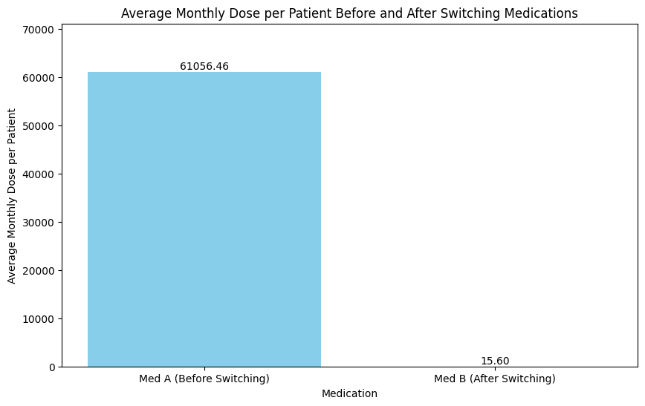

Average Monthly Dose per Patient for Med A Before Switching: 61056.457
Average Monthly Dose per Patient for Med B After Switching: 15.6

Q8
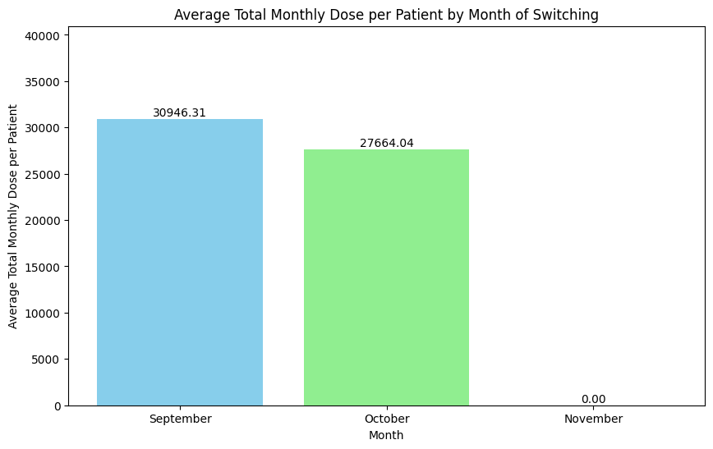
RISHABH CHANDRASHEKHAR, JAGTAP
GPA:3.7,University of Delaware
Question 8 [110 mins]
Month | Average Monthly Dose of Med A | Average Monthly Dose of Med B | Average Total Monthly Dose
September | 61875.695247 | 16.928571429 | 30946.311909
October | 55321.787742 | 6.3 | 27664.043871
November | NO Patient is Switched | NO Patient is Switched | NO Patient is Switched

Q9
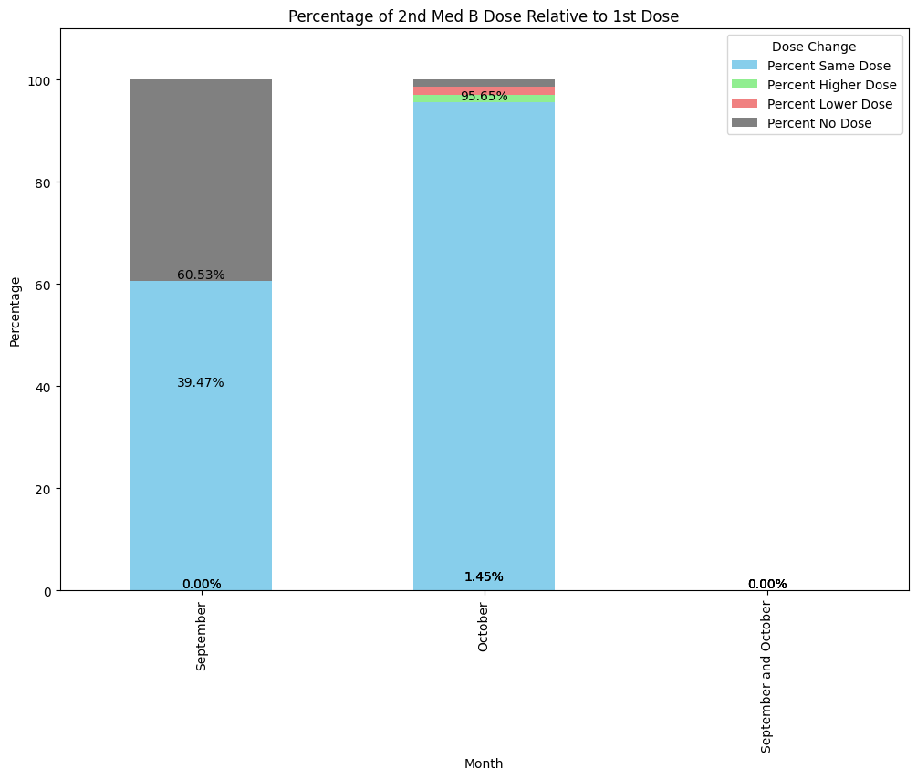
RISHABH CHANDRASHEKHAR, JAGTAP
GPA:3.7,University of Delaware
Question 9[120 mins]
Month | Percent Same Dose | Percent Higher Dose | Percent Lower Dose | Percent No Dose
September | 60.526315789 | 0 | 0 | 39.473684211
October | 95.652173913 | 1.4492753623 | 1.4492753623 | 1.4492753623
September and October | 0 | 0 | 0 | 0

Q10
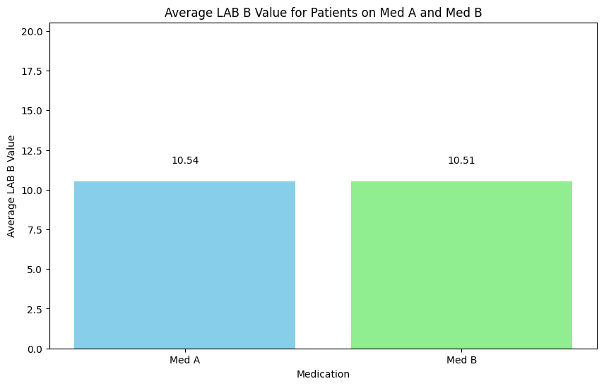
RISHABH CHANDRASHEKHAR, JAGTAP
GPA:3.7,University of Delaware
Question 10 [50 mins]
Medication | Average LAB B Value
Med A | 10.543048128
Med B | 10.510047847

